Dashboard
 | Spotpris | Tariffer | Transmission | Elafgift | Moms
Total | 0.96 | 0.34 | 0.11 | 0.89 | 0.58
2.88
Gennemsnit:
Gennemsnitsdag
 | Hele perioden | Valgte periode
Total | 2.28997295 | 2.8739859292
DKK/kWh
DKK/kWh
DKK/kWh
NB: Husk at læse om opsætning og brug i Om-arket, før du går i gang.
Elforbrug oversigt |  | Gennemsnit: | Totalt forbrug i perioden
 |  |  | 2.88
Adresse | Stenhøj Vænge 10 , Birkerød |  | DKK/kWh
Bruger(e) | Torben Kirk Wolf
Bruger 2 | Laksamol Utthasang
Vist periode | 2021-01-01 til 2022-08-24
Viste ugedage | Hele ugen
Viste tidsrum | Hele døgnet

Gennemsnitsdag - timeforbrug
 | Nat | Sen aften | Aften | Eftermiddag | Formiddag | Morgen
00:00:00 | 2.6665890314
01:00:00 | 2.6025057521
02:00:00 | 2.5726985876
03:00:00 | 2.5609151063
04:00:00 | 2.5653456896
05:00:00 | 2.6298072938
06:00:00 |  |  |  |  |  | 2.8666214396
07:00:00 |  |  |  |  |  | 3.0746933146
08:00:00 |  |  |  |  |  | 3.1475665438
09:00:00 |  |  |  |  | 3.0369388146
10:00:00 |  |  |  |  | 2.9128803563
11:00:00 |  |  |  |  | 2.8379789396
12:00:00 |  |  |  | 2.7554635646
13:00:00 |  |  |  | 2.6851508771
14:00:00 |  |  |  | 2.6580989813
15:00:00 |  |  |  | 2.7095729396
16:00:00 |  |  |  | 2.8110976688
17:00:00 |  |  | 3.2605613771
18:00:00 |  |  | 3.4071092521
19:00:00 |  |  | 3.4626862104
20:00:00 |  |  | 3.1312361479
21:00:00 |  | 3.0218278979
22:00:00 |  | 2.9155627313
23:00:00 |  | 2.7466604676
Gennemsnitsuge
 | Total
man | 3.0308980015
tir | 3.1010789062
ons | 2.9469978743
tor | 2.9174628615
fre | 2.8511909157
lør | 2.6753450036
søn | 2.595433487

DKK/kWh

DKK/kWh

Månedsforbrug
 | Total
Jan 2021 | 2.0952838542
Feb 2021 | 2.129438058
Mar 2021 | 2.0562424462
Apr 2021 | 2.0056653646
May 2021 | 2.0739059476
Jun 2021 | 2.2447616319
Jul 2021 | 2.3178485383
Aug 2021 | 2.344994506
Sep 2021 | 2.7124079167
Oct 2021 | 2.6144349329
Nov 2021 | 2.8902105382
Dec 2021 | 3.3983489247
Jan 2022 | 2.6604799731
Feb 2022 | 2.5551613467
Mar 2022 | 4.0399616967
Apr 2022 | 3.3212250694
May 2022 | 3.4128606687
Jun 2022 | 3.8830334722
Jul 2022 | 3.9008571405
Aug 2022 | 5.4108309556

DKK/kWh

Om
Hint: Tryk på disse ikoner for at navigere
Dit totale forbrug i den valgte periode
Delelementerne af prisen eller raten (blank hvis du vælger elforbrug)
Dit forbrug på en gennemsnitsdag i den valgte periode
Det samlede forbrug per måned
Stregen indikerer en gennemtsnitsdag, hvor alt dit data tages i betragtning.
Cirklen viser en gennemsnitsdag i den valgte periode.
Naviger til Indstillinger
Naviger til Om-arket
Dit forbrug på en gennemsnitsuge i den valgte periode
Her kan du vælge mellem: Elforbrug (kWh)
Priser (DKK)
Rater (DKK/time)
Vælg en specifik periode du gerne vil undersøge. Læg mærke til at du i øverste højre hjørne kan vælge om du vil filtrere på år, måneder eller dage.
Vælg år.
Tip: I alle disse slicers kan man vælge flere kriterier ved at holde CTRL inde mens man klikker med musen
Vælg måned
Vælg ugedag
Vælg klokkeslet
Vælg tidsrum, som defineret i Indstillinger
Original fil udviklet af: | Herunder kan du se en kort gennemgang af funktionaliteterne i dashboardet, så du kommer godt i gang:
Torben Kirk Wolf
Afdelingsleder, Data Science, NIRAS A/S
tkwo@niras.dk
Hvis du har flere adresser med elmålere kan du vælge mellem dem her. Markerer du flere på én gang får du dit samlede brug på tværs af adresser.
Hvis du kunne tænkte dig at høre om mulighederne for at udvikle lignende løsninger på dit data, så kontakt endelig Torben. Vi har i NIRAS's Data Science afdeling bred erfaring med (videre)udvikling af robuste og fleksible Excelløsninger og meget andet.

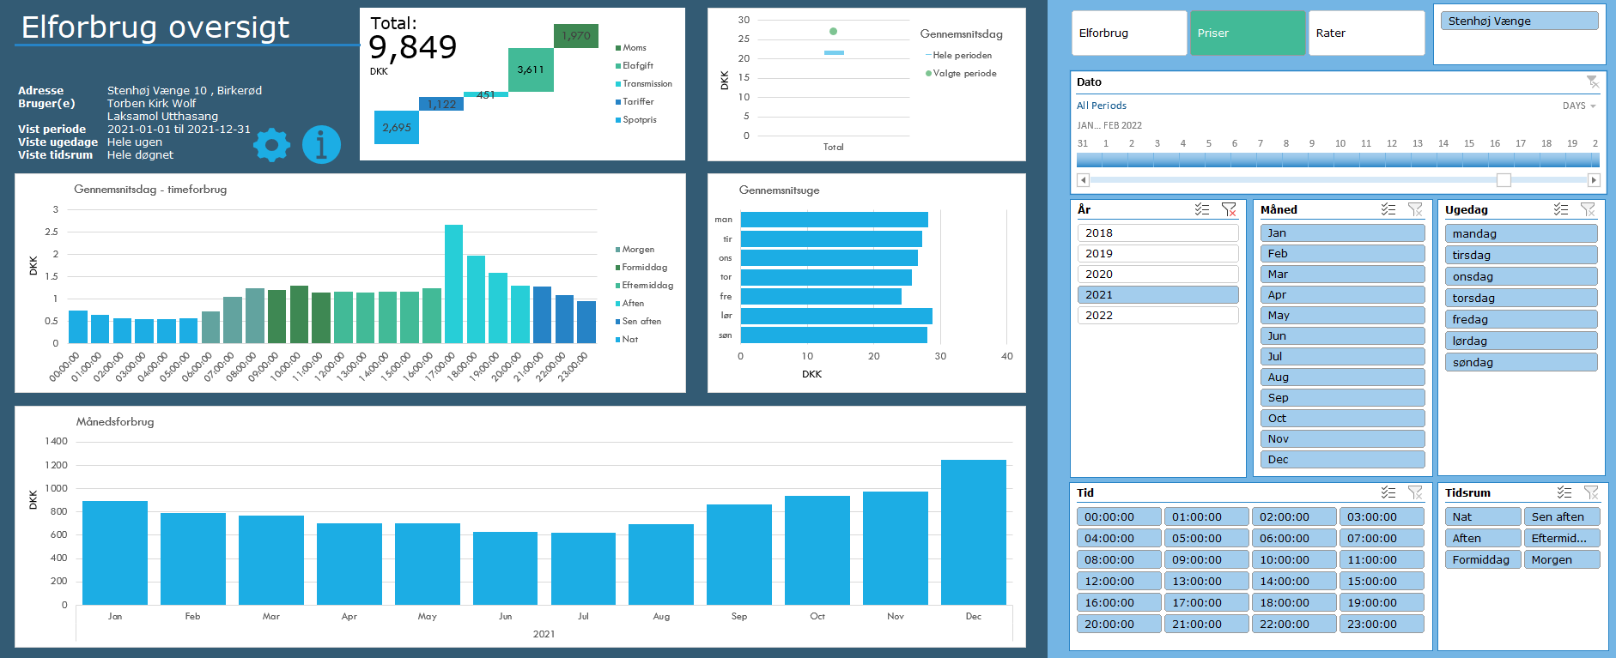
Opsætning
1) Én gang om året, skal du hente dit Refresh Token:
https://eloverblik.dk
Se seneste guide her:
Link
Indsæt den lange kode i Refresh Token i Indstillinger arket
2) Ret i Fra dato i Indstillinger arket
3) Ret i Lokation i Indstillinger arket. Elspotpriserne varierer afhængigt af denne.
4) Ret evt. inddelingen af tidsrum under Tidsrum i Indstillinger arket
5) Første gang du anvender løsningen, skal du lave en lidt speciel indstilling
a) Gå til Data --> Get Data --> Query Options (Data --> Hent data --> Forespørgselsindstillinger) b) og derefter Privacy (Beskyttelse af personlige oplysninger) under Current Workbook (Aktuel projektmappe) c) her skal du sætte hak ved Ignore Privacy Levels and potentially improve performance (Ignorer beskyttelsesniveauerne, og øg muligvis ydeevnen) Dette er nødvendigt at gøre, da koden sender info mellem datakilder (tokens fra et API kald til input i andre API kald). Det er sikkert at gøre i dette tilfælde. Hvis du vil vide mere om hvorfor vi kan tillade os at lave denne indstilling, anbefaler jeg denne artikel:
Link

Brug
1) Gå til Data --> Refresh All (Data --> Opdater alle)
Hvis du bliver spurgt om brugerinfo/credentials, så vælg Anonym.
Hvis du kommer til at trykke noget forkert, så kan du ændre det under Data --> Get Data --> Data Source Settings (Data --> Hent data --> Indstillinger for datakilde)
2) Leg med filtrene og find forhåbentlig nogle gode indsigter i dit elforbrug 🙂
Hvis du vil have lidt inspiration til hvordan du bruger filtermulighederne til at få nogle interessante indsigter, så prøv evt. at se denne video:
Link

Licensrettigheder:
Dette værktøj stilles til rådighed til privat brug til interesserede brugere. Ønskes en kommerciel løsning udviklet, kontakt da venligst udvikleren direkte for at høre om mulighederne for dette.
For mere info om rettigheder og licens, se GitHub:
Link

Datakilder
Dette værktøj trækker på data fra flere kilder både til udtræk af personligt forbrug, men også til udtræk af tariffer og spotpriser.
Dit forbrug og dine oplysinger:
https://api.eloverblik.dk/CustomerApi/swagger/index.html
Dine tariffer:
https://www.energidataservice.dk/tso-electricity/datahubpricelist
Elspotpriser:
https://www.energidataservice.dk/tso-electricity/elspotprices
Transmissionsafgifter:
https://energinet.dk/El/Elmarkedet/Tariffer/Aktuelle-tariffer
Elafgift:
https://www.skm.dk/skattetal/satser/satser-og-beloebsgraenser-i-lovgivningen/elafgiftsloven/
(der tages højde for nedsat afgift ved elektrisk varmekilde)

Ansvarsfraskrivelse
Dette værktøj er udviklet til privat brug og er kun testet op imod data fra én husstand. Dit data kan afvige fra det testede, og det kan derfor ikke garanteres, at beregningerne på dine data er 100% korrekte.
Der tages f.eks. ikke højde for evt. installation af solceller.
Priserne er estimerede baseret på data i ovenstående datakilder. Udvikleren oplever selv en fravigelse på ca. DKK 20 per måned sammenlignet med tilsendte elregninger, så nogen afvigelse fra faktiske værdier må forventes.

Tekniske krav
Denne løsning er udviklet til at fungere til Windows versionen af Microsoft Excel i en version 2016 eller nyere. Der anvendes avancerede funktionaliteter som Power Query, DAX og andet, som desværre ikke er supporteret i andre versioner af Excel eller andre spreadsheet-applikationer.

Versionshistorik
Version 2.1.6, 2022-08-23 Reduceret elafgift per 1. juli 2022 er indarbejdet. Opdateret hjælp tekst angående Privacy Levels. Opdateret forespørgsler, så de nu kan hente data for perioder større end de 730 dage, som Energinet har lagt som begrænsning.
Version 2.1.5, 2022-04-20 Opdateret datamodel og dermed væsentlige performanceforbedringer. Folk med 32 bit Excel burde nu også kunne bruge løsningen uden problemer. Indarbejdet advarsel ved udtræk af data for mere end 730 dage.
Version 2.1.4, 2022-03-09 Håndterer nu situationer, hvor tarifferne er ukendte i perioder, hvor forbruget er kendt (f.eks. ved nyoprettet leverandør). Mindre performanceforbedringer. Mere hjælp til at få ignoreret privacy levels.
Version 2.1.3, 2022-02-18 Hvis du har flere målere tilknyttet din person (og derved dit token) har du nu mulighed for at se dit forbrug på alle dine adresser. Det er typisk folk med sommerhus, der vil sætte pris på dette. Håndterer nu nedsat elafgift efter 4.000 kWh på et år, hvis boligen bruger elbaseret opvarmning.
Version 2.1.2, 2022-02-06 Viser nu et breakdown af prisdata. Håndterer nu også tariffer med separate rabatter, hvilket i tidligere versioner resulterede i visning af dobbelt forbrug. Rater vises nu også for næste dag, da disse fastsættes én dag i forvejen på elbørsen. Vælg rater og morgendagens dato for at se raterne.
Version 2.1.1, 2022-02-04 Fikset, at nogle brugere oplevede at den ikke kunne finde deres tariffer.
Version 2.1.0, 2022-02-01 Inkluderer nu også prisdata.
Version 2.0.0, 2022-01-06 Opgraderet til at trække data via API kald.
Version 1.0.0, 2020-12-03 Første udgave. Trækker forbrug fra en CSV-fil, som brugeren downloader fra eloverblik.dk

